상품제안서
핸즈프리 쿨링 날개없는 넥밴드 선풍기 | 상품코드: F25598

 |  |  |  |  |  |  | 02-412-0044 | www.easy1.co.kr
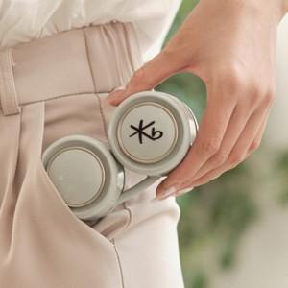

【상세/제작정보】

【인쇄/포장옵션】 | 실크 / 포장지포장

【공급단가】 | 수량 | 50~ | 100~ | 500~ | 1,000~ | 2,000~
*VAT별도 | 단가 | 14,640원 | 14,390원 | 14,030원 | 13,780원 | 13,420원

【상품 URL】 | http://www.easy1.co.kr/src/goods_detail.php?gdno=25598

